Накладная-№3
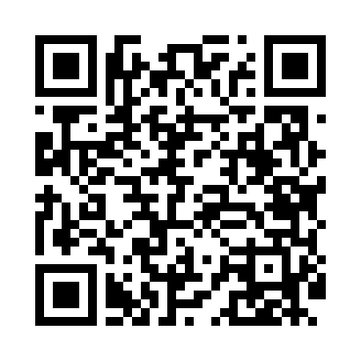
Номер товарно-транспортной накладной: |  |  | Торговый представитель: Karimov Amirjon
Поставщик: Toshkent falcon fly 2 |  |  | Телефон торгового представителя: +
Дата отгрузки: 27.12.2025 |  |  | Контрагент: [[ Fozil aka ]]
Дата консигнации: |  |  | Адрес:
Доставщик: |  |  | Телефон:
Телефон доставщика:
Время заказа: 27.12.2025 13:00:26
№ | Штрих-код | Название товаров (работ,услуг) | Количество | Количество в кейсе | Цена | Сумма
 |  |  | 21 |  |  | 70.4
1 | 6905621392104 | Вилка столовая DB-92-10 | 3 | 3 шт. | 3 | 9
2 | 6905621392357 | Металл санчқи DB-92-35 | 4 | 4 шт. | 2.90 | 11.60
3 | 6905621392364 | Ложка Вилка DB-92-36 | 4 | 4 шт. | 2 | 8
4 | 6905621392340 | Ложка DB-92-34 | 2 | 2 шт. | 2.80 | 5.60
5 | 6850196981058 | Коврики напольные для ванной комнаты, 48×78 с м, DB-98-105 | 2 | 2 шт. | 4 | 8
6 | 6850196981041 | Коврики напольные для ванной комнаты, 58×88 с м, DB-98-104 | 3 | 3 шт. | 5.40 | 16.20
7 | 6850196981096 | Коврики напольные для ванной комнаты, 45×75 с м, DB-98-109 | 3 | 3 шт. | 4 | 12
Итого: 70.4$|->UZS: 880,000.00

